Příloha č. 1
Dodávky na propagaci -06-2025
Kód | Položka | Minimální požadované specifikace | Počet ks | Počet potisků na 1 ks | Barevnost potisků/výšivek | Popis potisku/výšivky | Vizualizace | Cena za 1 jednotku bez DPH | Celková nabídková cena za položku bez DPH | Předpokládaná hodnota zakázky | Žadatel o položku | Příkazce operace | Činnosti | Zakázka | Pracoviště | Místo doručení; kontaktní osoba
1 | Sluneční brýle | Plastové sluneční brýle s dvoubarevnými obroučkami, metalickými čočkami a UV 400 ochranou. Barva žlutá/černá. | 150 | 2 | bílý potisk | potisk na levé a pravé nožičce | 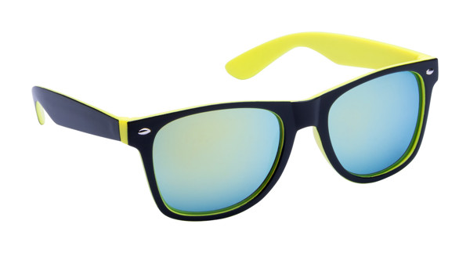 |  | - Kč | 30,000 Kč | Bc. Lenka Mannová | RNDr. Zuzana Kovalíková, Ph.D. | 1950 | 1951 | 04900 | Mgr. Pavla Holubová, Hradecká 1285, 500 03 Hradec Králové
2 | Vak na záda | Vak na záda, nylon, velikost cca 30 x 42 cm, zdvojené textilní šňůrky na ramena. | 100 (60x žlutý a 40x černý) | 2 | černý potisk | velikost min. 100 cm2 |  |  | - Kč
3 | Pláštěnka | Pláštěnka v přívěšku na klíče. Barva žlutá (případně černá nebo bílá). | 150 | 1 | černý potisk | potisk přívěsku | 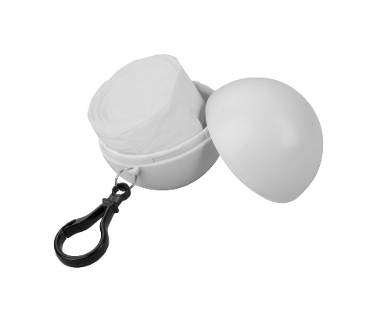 |  | - Kč
4 | Kapesní zrcátko | Kulaté plastové kapesní zrcátko. | 100 | 1 | černý/bílý potisk | potisk vrchní části zrcátka | 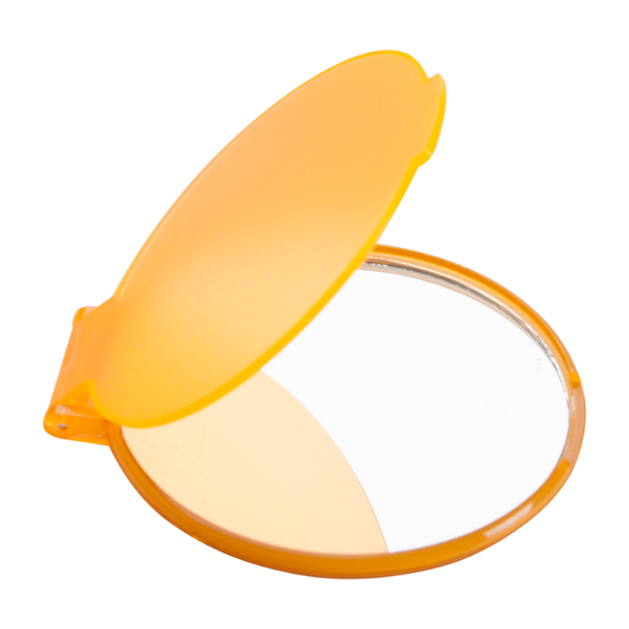 |  | - Kč
5 | Blootooth reproduktor | Kovový bluetooth reproduktor s funkcí volání handsfree, rádiem, MP3 přehrávačem a vestavěnou dobíjecí baterií. Dodáváno vč. nabíjecího a aux-in kabelu. Barva žlutá. | 30 | 1 | černý potisk | potisk na přední stranu reproduktoru | 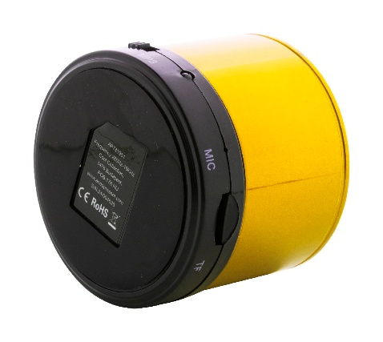 |  | - Kč
6 | Frisbee | Plastové kulaté frisbee, průměr cca 16 cm, barva žlutá. | 100 | 1 | černý potisk | potisk na vrchní část | 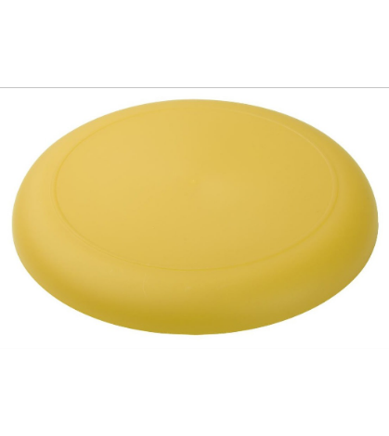 |  | - Kč
 |  |  |  |  |  | Celková nabídková cena za veřejnou zakázku bez DPH |  |  | - Kč

